Procesflow
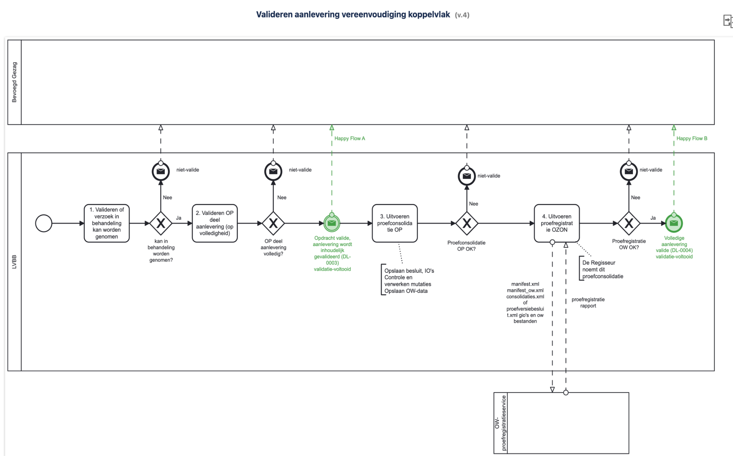

Zie voor details: https://confluence-koop.overheid.nl/pages/viewpage.action?pageId=50183277
Legenda
1 | Regisseur validaties
2 | Pre-validaties opera
3 | Grote opera validatie

